1.1
voltar à página inicial |  |  |  | 1 - FORMULÁRIOS
 | S | N | NA
 |  |  | x | 1.1 A sequência de tabulação entre campos segue a sequência de preenchimento
 |  |  |  | A ordem de tabulação por entre os campos deve corresponder à sequência normal de preenchimento do formulário.


 | Listagem de evidências
 |  |  |  |  | Notas:
 |  |  |  |  | N/A

 | Notas de preenchimento:
 | - Coloque aqui imagens, printscreens ilustrativos, coloque sempre o endereço das páginas de onde retirar as imagens com exemplos ilustrativos.
 | - As imagens e as notas não estão limitadas aos campos a amarelo.
 | - Nas restantes folhas internas, estas instruções já não existem mas aplicam-se igualmente.

 | ANTES DE COMEÇAR APAGUE ESTE TEXTO. APAGUE TAMBÉM A IMAGEM COLOCADA NA ZONA AMARELA.

 | PODE INCLUSIVAMENTE RETIRAR O FUNDO AMARELO.

2.2
voltar à página inicial |  |  |  | 2 - CAMPOS
 | S | N | NA
 |  |  | x | 2.2 É usada revelação progressiva em vez de campos inativos
 |  |  |  | Em vez de mostrar campos inativos, o formulário deve esconder os campos dependentes do campo-chave sempre que este não tenha sido ativado. Ao ativar o campo-chave são exibidos os campos que dependem da condição nele definida.

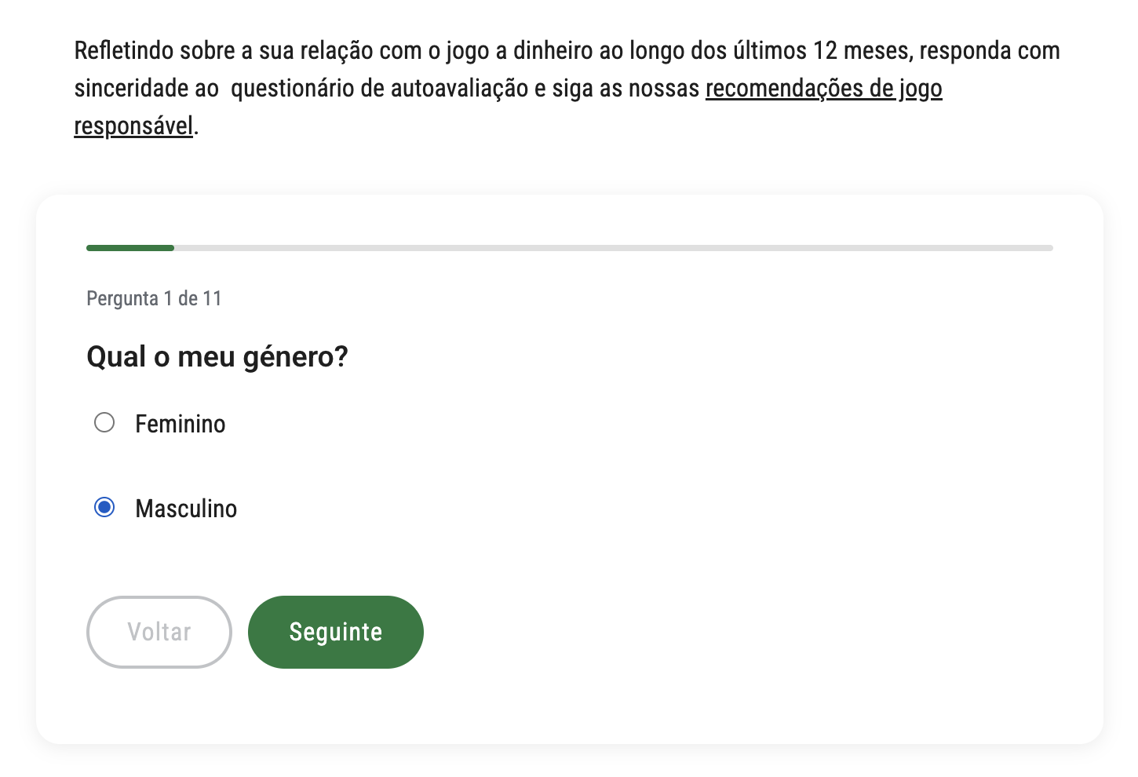
 | Listagem de evidências
 |  |  |  |  | Notas:

2.3
voltar à página inicial |  |  |  | 2 - CAMPOS
 | S | N | NA
 | x |  |  | 2.3 As legendas dos campos são breves e claras
 |  |  |  | As legendas associadas aos campos devem ser claras e o mais breves possível, sem recorrer a grandes explicações. Se essas explicações forem necessárias, devem ser apresentadas num bloco de texto paralelo.

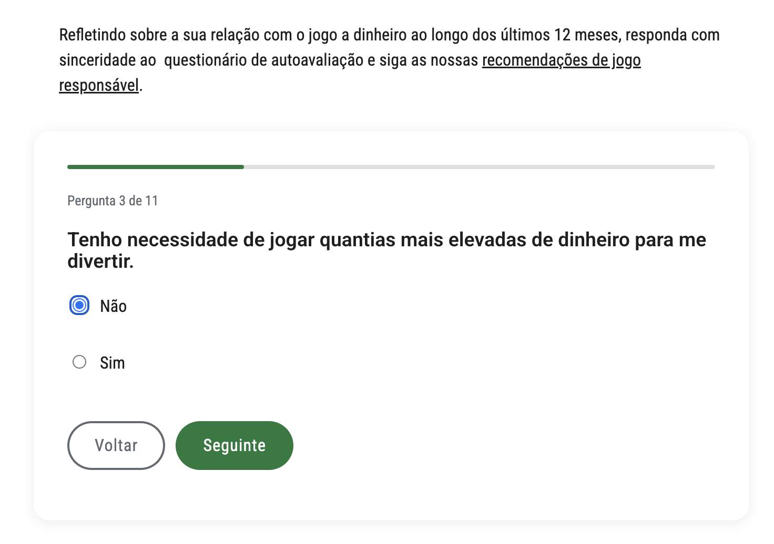
 | Listagem de evidências
 |  |  |  |  | Notas:

2.4
voltar à página inicial |  |  |  | 2 - CAMPOS
 | S | N | NA
 | x |  |  | 2.4 Campos obrigatórios devem ser claramente indicados como tal
 |  |  |  | A identificação não deve basear-se apenas na cor. A sinalética visual de identificação deve ser notória. Deve ser disponibilizado um equivalente alternativo compatível com as tecnologias de apoio usadas por utilizadores com necessidades especiais.

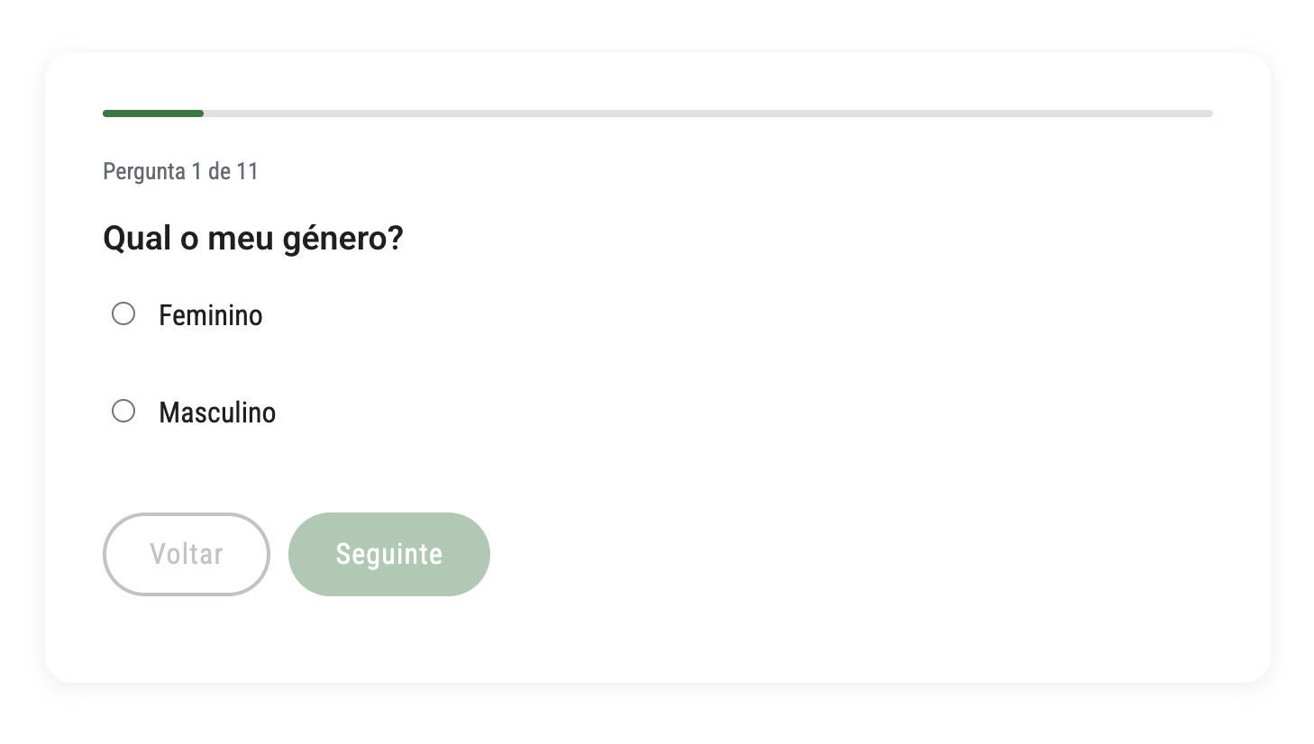
 | Listagem de evidências
 |  |  |  |  | Notas:

3.2
voltar à página inicial |  |  |  | 3 - RESPOSTA
 | S | N | NA
 | x |  |  | 3.2 Deve ser confirmado o sucesso da transação/envio de informação
 |  |  |  | O sucesso de uma transação deve ser claramente comunicado ao utilizador através de uma mensagem de confirmação.

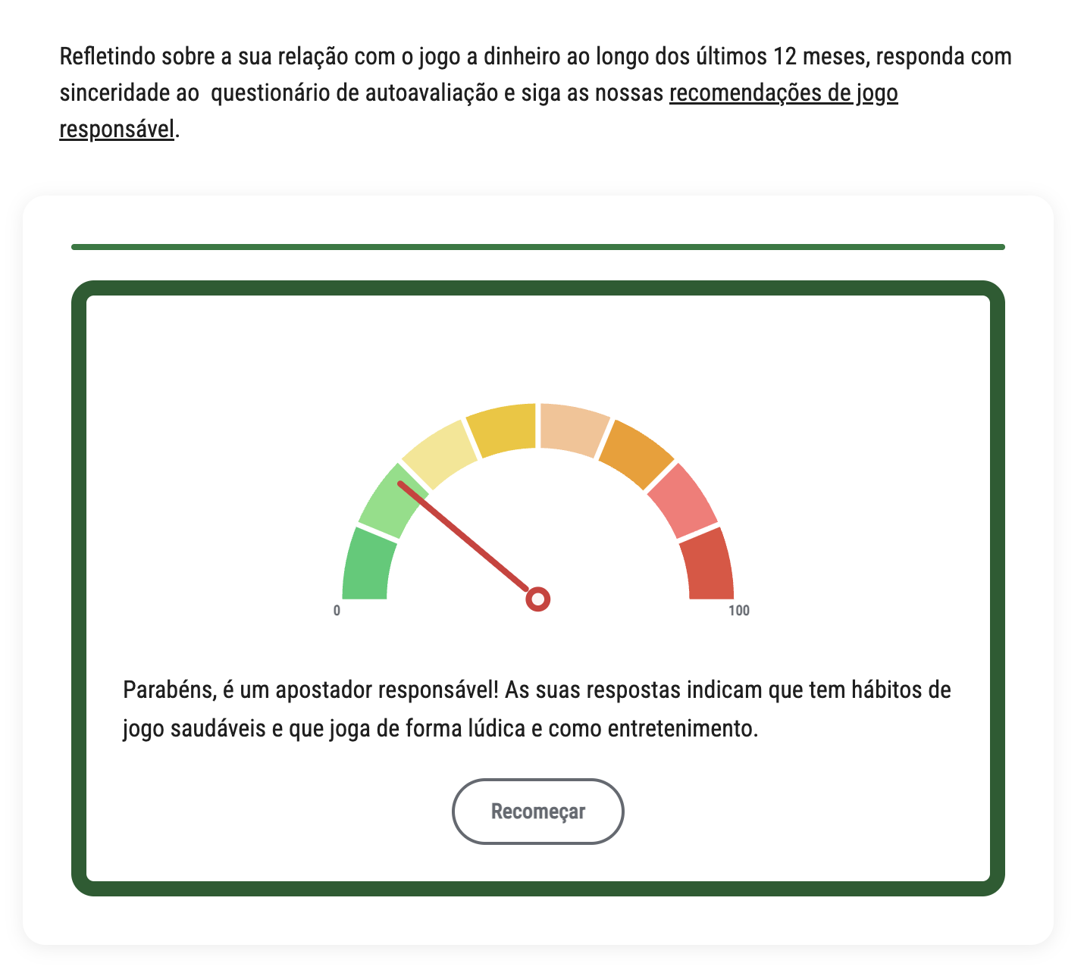
 | Listagem de evidências
 |  |  |  |  | Notas:

4.1
voltar à página inicial |  |  |  | 4 - ERROS
 | S | N | NA
 | x |  |  | 4.1 A informação já introduzida deve poder ser corrigida a qualquer momento
 |  |  |  | Toda a informação já transmitida pelo utilizador numa sessão pode ser corrigida, em qualquer momento, antes da transação ser finalizada.

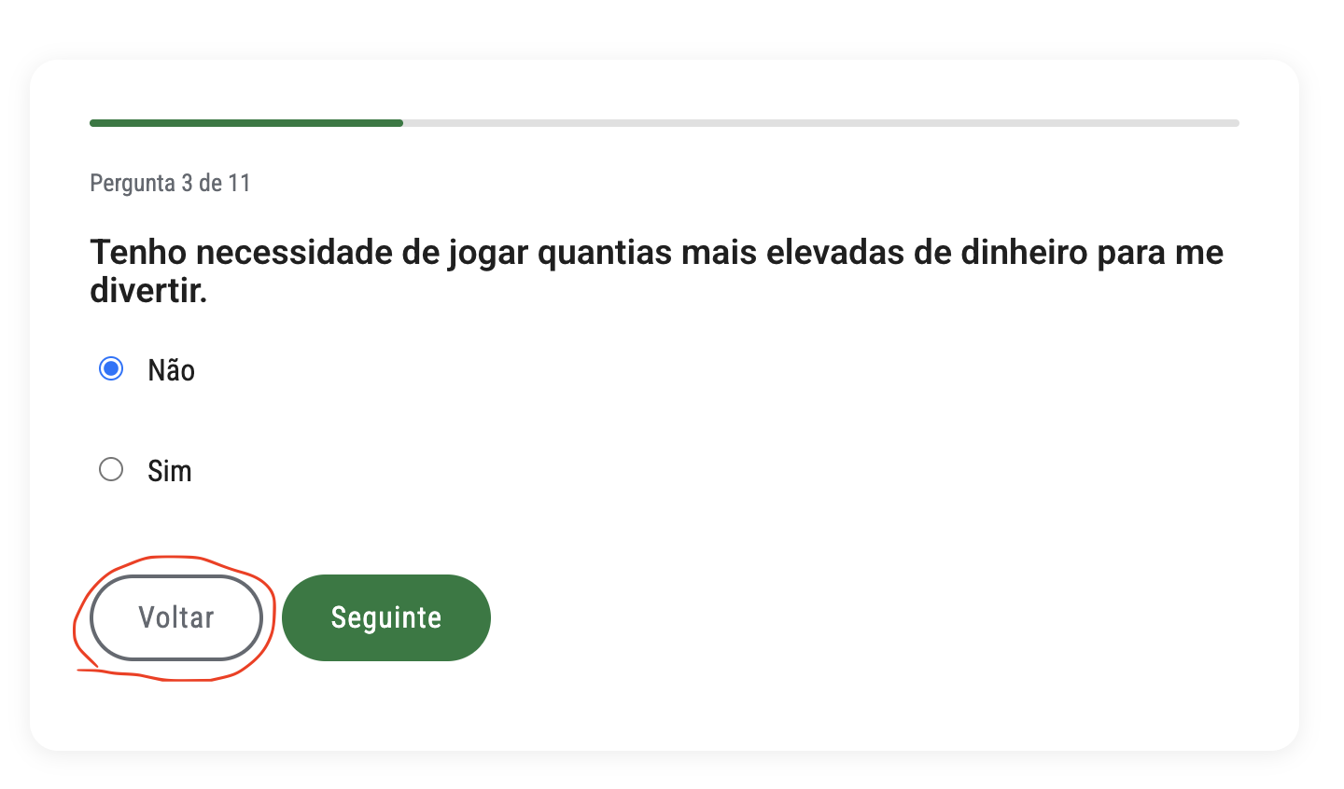
 | Listagem de evidências
 |  |  |  |  | Notas:

